申込書
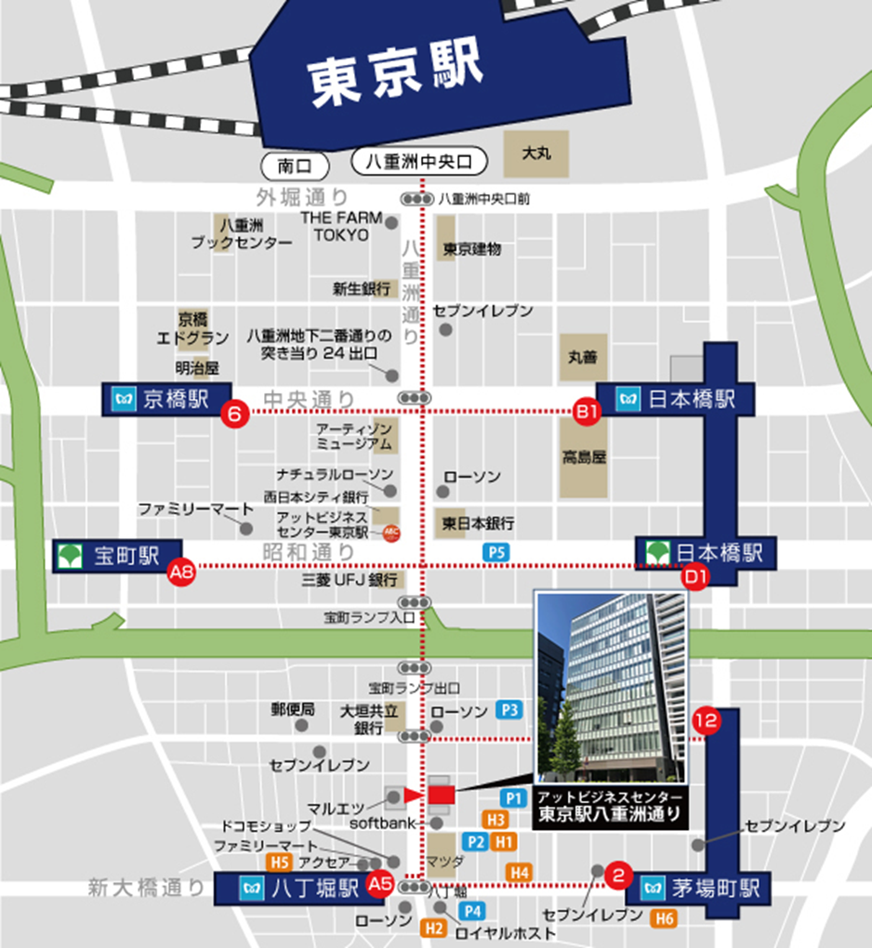
＜受講料＞ 一人 ２，５００円 （消費税を含む）
・本申込書に振込予定日を必ず記入してください。
・受講料の請求書は発行いたしませんので、「受講票」到着後、次の銀行口座
にお振込みください。領収書は金融機関の振込控に代えさせていただきます。
振込時には、整理No.（B－○○○）をご入力ください。
・振込手数料は、ご負担くださいますようお願い申し上げます。
＜振込先＞ 三菱ＵＦＪ銀行 八重洲通支店 普通預金 ０１７２９７４
シヤ）ニホンケンセツギヨウレンゴウカイ
＜振込期間＞ 8月16日(月)～8月31日（火）
●申込・問合わせ先
一般社団法人 日本建設業連合会 火薬類対策部会 （担当 須山）
TEL 03-3551-8812 E-mail suyama@nikkenren.or.jp
■JR東京駅（八重洲口）より徒歩約10分
■日比谷線 八丁堀駅より徒歩2分
※日比谷線八丁堀駅（A5出口）の階段を上がりそのまま直進し、
１つ目の信号の横断歩道をソフトバンクショップがある通り側へ渡ります。 （ローソンとロイヤルホストがある交差点） 渡りましたら直ぐに左折。 ソフトバンクショップの2軒先のビルになります。
■住所〒104-0032 東京都中央区八丁堀1-9-8 八重洲通ハタビル 5階
2021年度
火薬類管理講習会 受講申込書 ・（ 受講票 ） |  |  |  |  |  |  |  |  |  |  |  |  | 1
開催日：2021年9月8日（水） |  |  |  |  |  |  |  |  |  |  |  | 申込期限 ８月３１日（火） | 2
会 社 名
住 所 |  |  |  |  |  | 〒 |  | -

申 込 担 当 者 |  |  |  |  |  | （所属部署名）
 |  |  |  |  |  | 氏 名
 |  |  |  |  |  | ﾒｰﾙｱﾄﾞﾚｽ
 |  |  |  |  |  | TEL
講習会 ： ９月８日（水） 開始１３時３０分 受付１２時５０分～ |  |  |  |  |  |  |  |  |  |  | ▼プルダウン選択
場 所 ： アットビジネスセンター東京駅八重洲通り 受講料 ２，５００円 （銀行振込） |  |  |  |  |  |  |  |  |  |  | 受講証明書
番号 | 出席 ﾁｪｯｸ | 整理№ |  |  | 受講者氏名 |  | 所属部署又は事業所名 |  | 振込予定日 |  | 必要1 不要2
① |  | B | -
② |  | B | -
③ |  | B | -
④ |  | B | -
⑤ |  | B | -
※新型コロナウイルス感染防止対応で、定員を50名としているため、各社の申し込みを
5名までとさせていただきます。また申し込みは先着順とし定員になり次第、締切ます。

上記のとおり申し込みます。 |  |  |  |  |  |  |  |  |  | ２０２１年 月 日
各担当部署でとりまとめの上、メールでお申し込みください。（発信票は不要です）
申込み受領後に、日建連事務局で整理№を記入し、メールで返送いたします。
(これが当日の受講票になります）
当日は、本票をコピーし、当人の「出席チェック」欄に☑マークを入れ、ご持参ください。

（チェック記入例）
① | ✓ | B | - | 002 | 建設 太郎 |  | 安全品質環境部 |  | 2021-08-18 |  | 1
※ なお、本講習会は、ＣＰＤＳ（全国土木施工管理技士会連合会）認定の講習会です。希望者には受講証明書を講習会終了後に交付致します
※上記個人情報は、講習会の状況把握以外には使用致しません。

